界面&功能
界面相关 |  | 功能规则

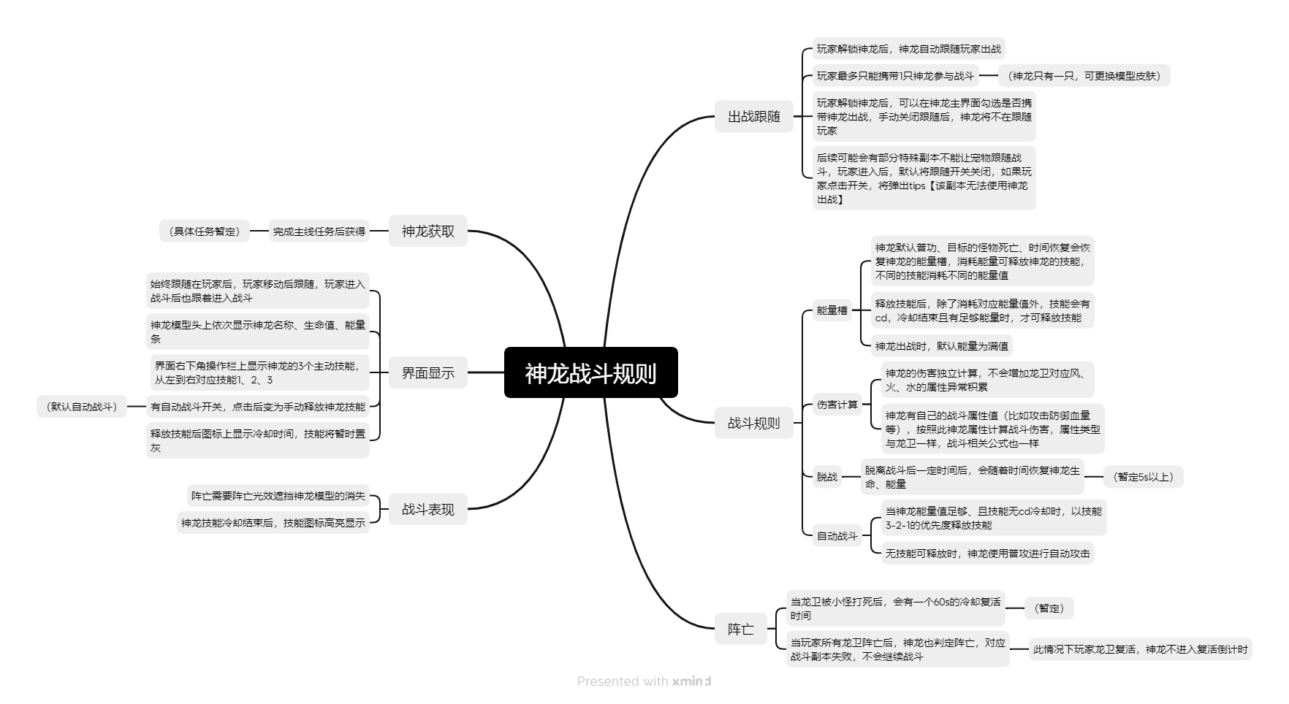
 | 思维导图 |  |  | 神龙战斗规则
 |  |  | 1.概述
 |  |  | ▶ | 神龙作为战宠，将始终驻场，作为AI协助玩家战斗
 |  |  | ▶ | 神龙有自己的战斗属性
 |  |  | ▶ | 神龙有自己的技能，玩家可手动释放，也可以全程自动
 |  |  | 2.神龙获取
 |  |  | ▶ | 完成主线任务后获得（具体任务暂定）
 |  |  | 3.出战跟随
 |  |  | ▶ | 玩家解锁神龙后，神龙自动跟随玩家出战
 |  |  | ▶ | 玩家最多只能携带1只神龙参与战斗（神龙只有一只，可更换模型皮肤）
 |  |  | ▶ | 玩家解锁神龙后，可以在神龙主界面勾选是否携带神龙出战，手动关闭跟随后，神龙将不在跟随玩家
 |  |  | ▶ | 后续可能会有部分特殊副本不能让宠物跟随战斗，玩家进入后，默认将跟随开关关闭，如果玩家点击开关，将弹出tips【该副本无法使用神龙出战】
 |  |  | 4.界面显示
 |  |  | ▶ | 始终跟随在玩家后，玩家移动后跟随，玩家进入战斗后也跟着进入战斗
 |  |  | ▶ | 神龙模型头上依次显示神龙名称、生命值、能量条
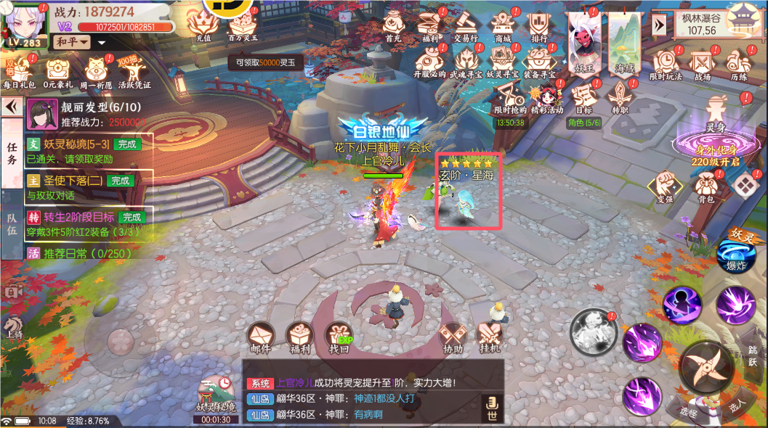

 |  |  | ▶ | 界面右下角操作栏上显示神龙的2个主动技能，从左到右对应技能1、2（解锁1个技能就居中显示，一个都没有就不显示）
 |  |  | ▶ | 有自动战斗开关，点击后变为手动释放神龙技能（默认自动战斗）
 |  |  | ▶ | 释放技能后图标上显示冷却时间，技能将暂时置灰
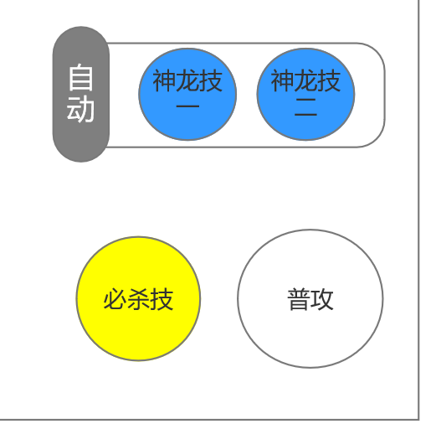
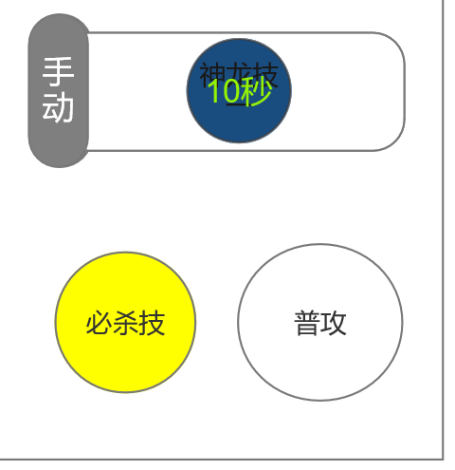

 |  |  | 5.核心战斗规则
 |  |  | ▶ | 能量：神龙默认普功、目标的怪物死亡、时间恢复会恢复神龙的能量槽，消耗能量可释放神龙的技能，不同的技能消耗不同的能量值
 |  |  |  | 释放技能后，除了消耗对应能量值外，技能会有cd，冷却结束且有足够能量时，才可释放技能
 |  |  |  | 神龙出战时，默认能量为满值
 |  |  | ▶ | 神龙的伤害独立计算，不会增加龙卫对应风、火、水的属性异常积累
 |  |  |  | 神龙有自己的战斗属性值（比如攻击防御血量等），按照此神龙属性计算战斗伤害，属性类型与龙卫一样，战斗相关公式也一样（可以理解为另一个角色）
 |  |  | ▶ | 玩家操作的龙卫改变后，不会改变神龙的当前状态
 |  |  | ▶ | 脱离战斗后一定时间后（暂定5s以上），会随着时间恢复神龙生命、能量
 |  |  | ▶ | 自动战斗规则：
 |  |  |  | 当神龙能量值足够、且技能无cd冷却时，以技能2-1-普攻的优先度释放技能
 |  |  |  | 无技能可释放时，神龙使用普攻进行自动攻击
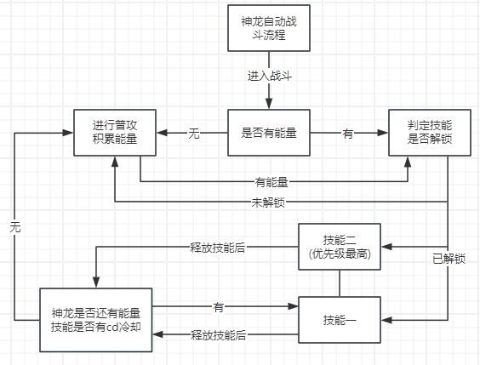

 |  |  | 6.神龙阵亡
 |  |  | ▶ | 当龙卫被小怪打死后，会有一个60s的冷却复活时间（暂定），主界面技能栏出会显示：
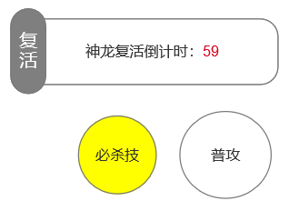

 |  |  | ▶ | 当玩家所有龙卫阵亡后，神龙也判定阵亡，对应战斗副本失败，不会继续战斗（此情况下玩家龙卫复活，神龙不进入复活倒计时）
 |  |  | 7.战斗表现
 |  |  | ▶ | 阵亡需要阵亡光效遮挡神龙模型的消失
 |  |  | ▶ | 神龙技能冷却结束后，技能图标高亮显示

